Villa Sun In
Nama | Satuan | Kuantitas | Total | Catatan
VILLA Sun In |  |  |  |  |  | Villa
Family suite 4 orang/kamar | 890,000 | 13 | 11,570,000 |  |  | Standard AC Rp. 315.000 | 890,000,000 | 12,460,000,000
Ball Room | 350,000 | 5 | 1,750,000 |  |  | Deluxe Rp. 585.000
Makan hari kedua | 42,500 | 50 | 2,125,000 |  |  | Deluxe suite Rp. 665.000
Makan hari pertama | 85,000 | 50 | 4,250,000 |  |  | Family suite Rp. 890.000
Sarapan hari pertama | 32,000 | 50 | 1,600,000 |  |  | Family sea view Rp. 1.020.000
 |  |  |  |  |  | VIP Rp. 1.570.000
Transportasi |  |  |  |  |  | Tropical Suite Rp. 1.870.000
Bis 50 orang | 3,100,000 | 2 | 6,200,000 | Include Driver dan BBM
Tiket Masuk
Tiket Bis Masuk | 310,000 | 1 | 310,000 |  |  | Kapasitas 2 orang*
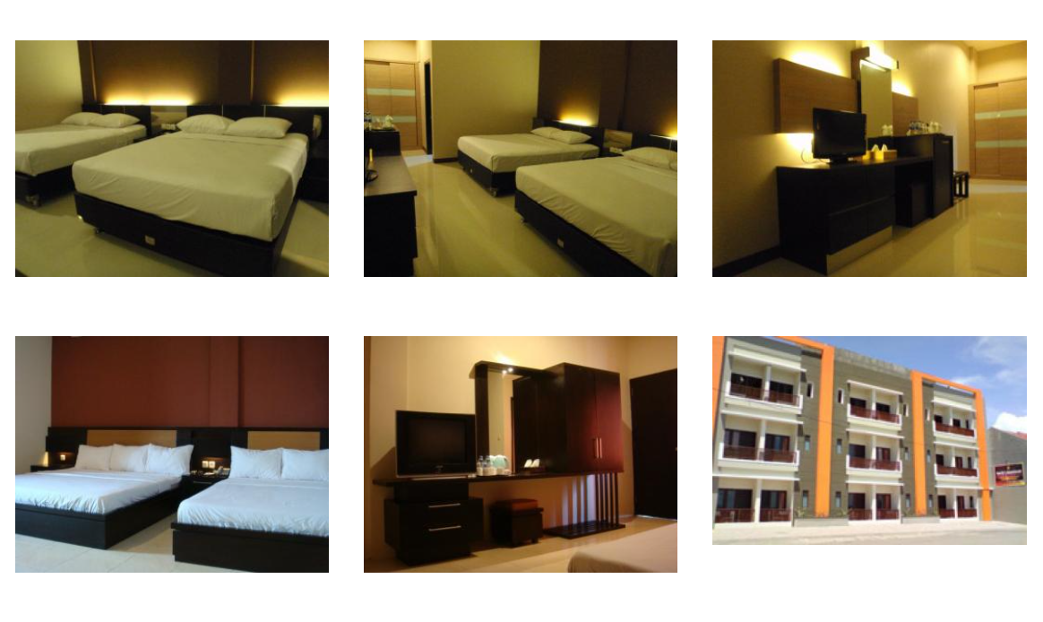
 |  | Total | 27,805,000 |  |  | - Standard AC (8 kamar)
 |  | Total/2 | 13,902,500 |  |  | - Deluxe (21 kamar)
 |  |  |  | 15,000,000 |  | - Deluxe Suite (23 kamar)
 |  | Mahaswa | 200,000 | 40 | 8,000,000
 |  | Dosen | 590,250 | 10 | 5,902,500 | STANDARD AC
 |  |  |  |  |  | Kapasitas 2 Orang
Skema TERBARU |  |  | 500,000 | 10 | 5,000,000 | Sharing Bathroom (kamar mandi diluar/tidak ada kamar mandi di dalam kamar)
Aicoms | 15,000,000 | Dosen | 3,500,000 | Bagi Rata | 256,100 | Bed 160*200 (1 bed)
Member | 12,805,000 | Mahasiswa | 232,625 |  |  | Sudah ada AC di dalam kamar, TV, meja, dan tempat tidur

Skema 1 |  |  |  |  |  | DELUXE
Dosen | 800,000 | 10 | 8,000,000 |  |  | Kapasitas untuk 2 Orang
Mahasiwa | 200,000 | 40 | 8,000,000 |  |  | View ke Dalam Hotel
 |  | Member | 16,000,000 |  |  | 2 pilihan bed:
 |  | AICOMS | 11,805,000 |  |  | Tipe twin bed ukuran 100x200 (2 bed)
 |  | Total | 27,805,000 |  |  | Tipe double bed ukuran 160x200 (1 bed)

Skema 2
AICOMS | 13,902,500 |  |  |  |  | DELUXE SUITE A / Sea View
Member | 13,902,500 | Dosen | 9,268,333 | Satuan | 926,833 | View ke Pantai dengan Balkon
 |  | Mahasiswa | 4,634,167 | Satuan | 115,854 | Kapasitas untuk 2 orang
 |  |  |  |  |  | 2 pilihan bed:
 |  |  |  |  |  | Tipe twin bed ukuran 100x200 (2 bed)
 |  |  |  |  |  | Tipe double bed ukuran 160x200 (1 bed)
Skema 3 3 Dosen 2 mahasiswa
AICOMS | 13,902,500
Member | 13,902,500 | Dosen | 8,341,500 | Satuan | 834,150 | DELUXE SUITE B / Street View
 |  | Mahasiswa | 5,561,000 | Satuan | 139,025 | View ke Jalan
 |  |  |  |  |  | Kapasitas untuk 2 orang
Skema 4 4 dosen 3 mahasiswa |  |  |  |  |  | Bed ukuran 180x200 (1 bed)
AICOMS | 13,902,500
Member | 13,902,500 | Dosen | 7,944,286 | Satuan | 794,429
 |  | Mahasiswa | 5,958,214 | Satuan | 148,955
 |  |  |  |  |  | *Kapasitas 4 orang*
Skema 5 5 Dosen 4 mahasiswa |  |  |  |  |  | - family suite (29 kamar)
AICOMS | 13,902,500 |  |  |  |  | - family sea view (2 kamar)
Member | 13,902,500 | Dosen | 7,723,611 | Satuan | 772,361 | - VIP (2 kamar)
 |  | Mahasiswa | 6,178,889 | Satuan | 154,472 | - Tropical Suite (3 kamar)

 |  |  |  |  |  | FAMILY SUITE
 |  |  |  |  |  | Kapasitas untuk 4 orang
 |  |  |  |  |  | View ke dalam Hotel / Street View (tergantung ketersediaan Kamar)
 |  |  |  |  |  | Bed ukuran 160x200 (2 Bed)

 |  |  |  |  |  | FAMILY SEA VIEW
 |  |  |  |  |  | Kapasitas untuk 4 orang
 |  |  |  |  |  | View ke Pantai
 |  |  |  |  |  | Bed ukuran 160x200 (2 Bed)

 |  |  |  |  |  | VIP
 |  |  |  |  |  | Kapasitas untuk 4 orang
 |  |  |  |  |  | View ke dalam hotel
 |  |  |  |  |  | dalam 1 kamar VIP terdiri dari 2 kamar tidur, 1 living room dengan sofa, 1 pantry
 |  |  |  |  |  | Bed ukuran 160x200 (2 Bed)

 |  |  |  |  |  | TROPICAL SUITE
 |  |  |  |  |  | Kapasitas untuk 4 orang
 |  |  |  |  |  | view ke pantai dan ke dalam hotel (2 view sekaligus)
 |  |  |  |  |  | dalam 1 kamar Tropical Suite terdiri dari :
 |  |  |  |  |  | - 1 kamar tidur master dengan view ke dalam hotel
 |  |  |  |  |  | - 1 kamar tidur dengan view ke pantai menyatu dengan Living Room dan Pantry yang di sekat dengan Partisi
 |  |  |  |  |  | #NAME?
 |  |  |  |  |  | - bed ukuran 160x200 (2 bed)

 |  |  |  |  |  | Follow this link to view our catalogue on WhatsApp: https://wa.me/c/628112282089

Acara diadakan tanggal 5-6 Februari. Lokasi ditentukan survei. Jika dipangandaran Fasilitas yang didapatkan berupa akomodasi (BIS), Penginapan, Makan, Outbound.
Nama
Member AICOMS | Dosen/mahasiswa
Kesedian mengikuti SIAWASE SPRING 2022 secara onsite | Ya/ Tidak
Jika bersedia | Pangandaran atau (Lembang, Ciwidey, Garut)
Kesanggupan biaya dosen (per-kepala jika membawa pasangan, anak) jika di Pangandaran | 600,000 | 700,000 | Jika membawa istri dan 2 anak maka | biaya 600000 x 4 orang | 2,400,000
Kesanggupan biaya mahasiswa per-orang jika di Pangandaran | 100,000 | 150,000 | 200,000

